Лист1
 | Прайс-лист ООО "Лидер" |  |  |  |  |  |  | СКИДКА | СУММА
 | СПб,Колпинский район, п. Саперный, территория мебельной фабрики "Балтика" тел.8(952)273-35-69 Илина ( менеджер по работе с клиентами) Email: goodsleade@yandex.ru |  |  |  |  |  |  | от 30 000 - 7% | 0
 | сайт http://goodsleader.ru |  |  |  |  |  |  | от 60 000 -16% | 0
 | ОписаниеТовара |  | кол-во | вес | цена | ЗАКАЗ | СУММА | от 100000 - индивидуально | 0
 |  |  | (шт) | (кг) | (руб) | (шт) | 0.00
 | Клетки для грызунов
МСП | Клетка для морской свинки (410*300*265) |  | 1 | 1.05 | 327.6 |  | 0.00
КР1 | Клетка для кроликов (складная) 500*350*330 |  | 1 | 1.8 | 604.8 |  | 0.00
КР2 | Клетка для кроликов сред.(складная) 580*400*330 |  | 1 | 2.1 | 693 |  | 0.00
КР4 | Клетка для кроликов бол.(складная) 750*460*450 |  | 1 | 5.6 | 869.4 |  | 0.00
ШБЖ | Клетка для шиншиллы (жк.) 580*400*900 | 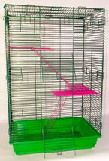 | 1 | 6.6 | 2160 |  | 0.00
ШБД | Клетка для шиншиллы (дер.) 580*400*900 | 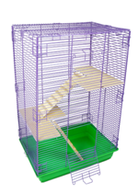 | 1 | 6.7 | 2295 |  | 0.00
ШМЖ | Клетка для шиншиллы мал.(жк) 580*400*430 | 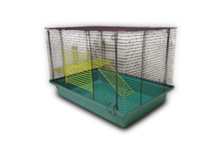 | 1 | 4.3 | 1687.5 |  | 0.00
 | Вольеры для щенков
ВЧ6050 | 6 секций,60*50 см.(черн.) ширина секций 50 см. расстояние между прутьями 3,6 см. толщина прута от 2.5 до 4 мм ширина створки дверей 27см высота створки дверей 25см | 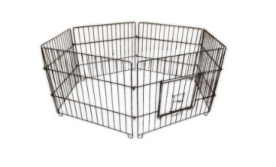 | 1 | 5.4 | 1012.5 |  | 0.00
ВБР6050 | 6 секций,60*50 см.(бронза) |  | 1 | 5.4 | 1417.5 |  | 0.00
ВМ6050 | 6 секций,60*50 см.(мет.) |  | 1 | 5.4 | 1555.2 |  | 0.00
ВЧ6060 | 6 секций,60*60 см.(черн.) |  | 1 | 5.76 | 1150.2 |  | 0.00
ВБР6060 | 6 секций,60*60 см.(бронза) |  | 1 | 5.76 | 1555.2 |  | 0.00
ВМ6060 | 6 секций,60*60 см.(мет.) |  | 1 | 5.76 | 1684.8 |  | 0.00
ВЧ6070 | 6 секций,60*70 см.(черн.) |  | 1 | 6.6 | 1296 |  | 0.00
ВБР6070 | 6 секций,60*70 см.(бронза) |  | 1 | 6.6 | 1701 |  | 0.00
ВМ6070 | 6 секций,60*70 см.(мет.) |  | 1 | 6.6 | 1838.7 |  | 0.00
ВЧ6080 | 6 секций,60*80 см.(черн.) |  | 1 | 7.2 | 1417.5 |  | 0.00
ВБР6080 | 6 секций,60*80 см.(бронза) |  | 1 | 7.2 | 1822.5 |  | 0.00
ВМ6080 | 6 секций,60*80 см.(мет.) |  | 1 | 7.2 | 1960.2 |  | 0.00
ВЧ6090 | 6 секций,60*90 см.(черн.) |  | 1 | 8.4 | 1620 |  | 0.00
ВБР6090 | 6 секций,60*90 см.(бронза) |  | 1 | 8.4 | 1757.7 |  | 0.00
ВМ6090 | 6 секций,60*90 см.(мет.) |  | 1 | 8.4 | 1895.4 |  | 0.00
ВЧ60100 | 6 секций,60*100 см.(черн.) |  | 1 | 9.6 | 1890 |  | 0.00
ВБР60100 | 6 секций,60*100 см.(бронза) |  | 1 | 9.6 | 2300.4 |  | 0.00
ВМ60100 | 6 секций,60*100 см.(мет.) |  | 1 | 9.6 | 2430 |  | 0.00
ВЧ60110 | 6 секций,60*110 см.(черн.) |  | 1 | 10.8 | 2160 |  | 0.00
ВБР60110 | 6 секций,60*110 см.(бронза) |  | 1 | 10.8 | 2567.7 |  | 0.00
ВМ60110 | 6 секций,60*110 см.(мет.) |  | 1 | 10.8 | 2705.4 |  | 0.00
ВЧ60120 | 6 секций,60*120 см.(черн.) |  | 1 | 12 | 2430 |  | 0.00
ВБР60120 | 6 секций,60*120 см.(бронза) |  | 1 | 12 | 2835 |  | 0.00
ВМ60120 | 6 секций,60*120 см.(мет.) |  | 1 | 12 | 2972.7 |  | 0.00
СВ6050 | 1 секция, высота 60*50 см. |  | 1 | 0.9 | 168.75 |  | 0.00
СВ6060 | 1 секция, высота 60*60 см. |  | 1 | 0.96 | 191.25 |  | 0.00
СВ6070 | 1 секция, высота 60*70 см. |  | 1 | 1.1 | 216 |  | 0.00
СВ6080 | 1 секция, высота 60*80 см. |  | 1 | 1.2 | 236.25 |  | 0.00
СВ6090 | 1 секция, высота 60*90 см. |  | 1 | 1.4 | 270 |  | 0.00
СВ60100 | 1 секция, высота 60*100 см. |  | 1 | 1.6 | 315 |  | 0.00
СВ60110 | 1 секция, высота 60*110 см. |  | 1 | 1.8 | 360 |  | 0.00
СВ60120 | 1 секция, высота 60*120 см. |  | 1 | 2 | 405 |  | 0.00
 | Клетка(переноска) для собак,кошек.
КДС1Ч | №1 Клетка-переноска д/собак с метал. поддоном,460*300*360 (складная) чер. |  | 1 | 3 | 1890 |  | 0.00
КДС1БР | №1 Клетка-переноска д/собак с метал. поддоном,460*300*360 (складная) бронз. |  | 1 | 3 | 2268 |  | 0.00
КДС1М | №1 Клетка-переноска д/собак с метал. поддоном,460*300*360 (складная) мет. |  | 1 | 3 | 2394 |  | 0.00
КДС2Ч | №2 Клетка-переноска д/собак с метал. поддоном,560*330*410 (складная) чер. |  | 1 | 4 | 2268 |  | 0.00
КДС2БР | №2 Клетка-переноска д/собак с метал. поддоном,560*330*410 (складная) бронз. |  | 1 | 4 | 2646 |  | 0.00
КДС2М | №2 Клетка-переноска д/собак с метал. поддоном,560*330*410 (складная) мет. |  | 1 | 4 | 2772 |  | 0.00
КДС3Ч | №3 Клетка-переноска д/собак с метал. поддоном,610*460*530 (складная) чер. |  | 1 | 5 | 2520 |  | 0.00
КДС3БР | №3 Клетка-переноска д/собак с метал. поддоном,610*460*530 (складная) бронз. |  | 1 | 5 | 2898 |  | 0.00
КДС3М | №3 Клетка-переноска д/собак с метал. поддоном,610*460*530 (складная) мет. |  | 1 | 5 | 3024 |  | 0.00
КДС4Ч | №4 Клетка-переноска д/собак с метал. поддоном,760*530*610 (складная) чер. |  | 1 | 7 | 3024 |  | 0.00
КДС4БР | №4 Клетка-переноска д/собак с метал. поддоном,760*530*610 (складная) бронз. |  | 1 | 7 | 3402 |  | 0.00
КДС4М | №4 Клетка-переноска д/собак с метал. поддоном,760*530*610 (складная) мет. |  | 1 | 7 | 3528 |  | 0.00
КДС5Ч | №5 Клетка-переноска д/собак с метал. поддоном,910*610*710 (складная) чер. толщина прута от 4 до 5 мм. расстояние между прутьями 4,5 см Ширина створки дверей 470 ,высота 470 мм. |  | 1 | 10 | 3906 |  | 0.00
КДС5БР | №5 Клетка-переноска д/собак с метал. поддоном,910*610*710 (складная) бронз. |  | 1 | 10 | 4284 |  | 0.00
КДС5М | №5 Клетка-переноска д/собак с метал. поддоном,910*610*710 (складная) мет. |  | 1 | 10 | 4410 |  | 0.00
КДС6Ч | №6 Клетка-переноска д/собак с метал. поддоном,1070*710*810 (складная) чер. |  | 1 | 15 | 4410 |  | 0.00
КДС6БР | №6 Клетка-переноска д/собак с метал. поддоном,1070*710*810 (складная) бронз. |  | 1 | 15 | 4788 |  | 0.00
КДС6М | №6 Клетка-переноска д/собак с метал. поддоном,1070*710*810 (складная) мет. толщина прута от 4 до 5 мм. расстояние между прутьями 4,5 см Ширина створки 520 дверей ,высота 520мм. |  | 1 | 15 | 5040 |  | 0.00
КДС7Ч | №7 Клетка-переноска д/собак с метал. поддоном,1180*760*880 (складная) чер. толщина прута от 4 до 5 мм. расстояние между прутьями 4,5 см Ширина створки 570 дверей ,высота 570мм |  | 1 | 18 | 5040 |  | 0.00
КДС7БР | №7 Клетка-переноска д/собак с метал. поддоном,1180*760*880 (складная) бронз. |  | 1 | 18 | 5418 |  | 0.00
КДС7М | №7 Клетка-переноска д/собак с метал. поддоном,1180*760*880 (складная) мет. |  | 1 | 18 | 5544 |  | 0.00
 | Клетка(переноска) для собак,кошек с перегородкой.
КДСП5Ч | №5 Клетка-переноска д/собак с метал. поддоном,910*610*710 (складная) чер. |  | 1 | 10 | 4326 |  | 0.00
КДСП5БР | №5 Клетка-переноска д/собак с метал. поддоном,910*610*710 (складная) бронз. |  | 1 | 10 | 4704 |  | 0.00
КДСП5М | №5 Клетка-переноска д/собак с метал. поддоном,910*610*710 (складная) мет. |  | 1 | 10 | 4830 |  | 0.00
КДСП6Ч | №6 Клетка-переноска д/собак с метал. поддоном,1070*710*810 (складная) чер. |  | 1 | 15 | 4830 |  | 0.00
КДСП6БР | №6 Клетка-переноска д/собак с метал. поддоном,1070*710*810 (складная) бронз. |  | 1 | 15 | 5208 |  | 0.00
КДСП6М | №6 Клетка-переноска д/собак с метал. поддоном,1070*710*810 (складная) мет. |  | 1 | 15 | 5460 |  | 0.00
КДСП7Ч | №7 Клетка-переноска д/собак с метал. поддоном,1180*760*880 (складная) чер. |  | 1 | 18 | 5460 |  | 0.00
КДСП7БР | №7 Клетка-переноска д/собак с метал. поддоном,1180*760*880 (складная) бронз. |  | 1 | 18 | 5838 |  | 0.00
КДСП7М | №7 Клетка-переноска д/собак с метал. поддоном,1180*760*880 (складная) мет. |  | 1 | 18 | 5964 |  | 0.00
 | Модуль
М1СБ1 | №5 Клетка-переноска д/собак с метал. поддоном,910*610*710 (складная) чер. Труба сварная профильная 20*20 Прут толщиной 4 мм. Расстояние между прутьями 4,5 см. Ширина створки дверей 650 ,высота 650 |  | 1 |  | 5057.50 |  | 0.00
М2СБ1 | Модуль №2 (79х79х122) в сборе (1дверь) | 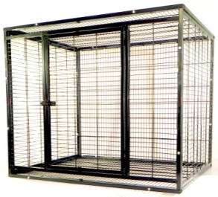 | 1 |  | 6307.00 |  | 0.00
М3СБ1 | Модуль №3 (89х89х122) в сборе (1 дверь) | 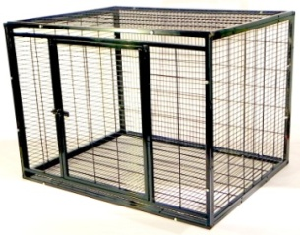 | 1 |  | 7259.00 |  | 0.00
М4СБ1 | Модуль №4 (77х110х120) в сборе (1 дверь) |  | 1 |  | 8032.5 |  | 0.00
М5СБ1 | Модуль №5 (100х100х100) в сборе (1 дверь) | 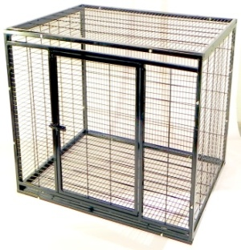 | 1 |  | 7556.5 |  | 0.00

